A_Decision
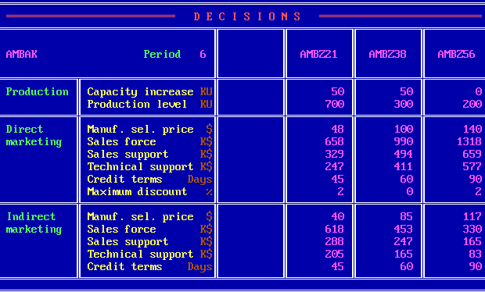
 | Z21 | Z38 | Z56
PC | 50 | 50 | 0
PV | 700 | 300 | 200
DMSP | 48 | 100 | 140
DSF | 658 | 990 | 1318
DSS | 329 | 494 | 659
DTS | 247 | 411 | 577
DCT | 45 | 60 | 90
DMD | 2 | 0 | 2
IMSP | 40 | 85 | 117
ISF | 618 | 453 | 330
ISS | 288 | 247 | 165
ITS | 205 | 165 | 83
ICT | 45 | 60 | 90

B_SalesProduction
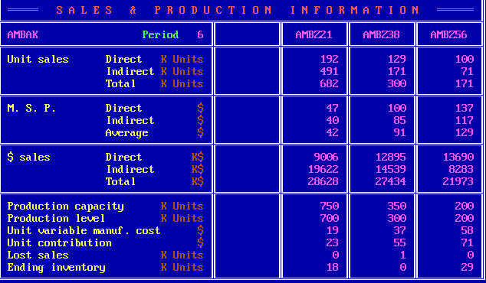
 | Z21 | Z38 | Z56
DUS | 192 | 129 | 100
IUS | 491 | 171 | 71
TUS | 682 | 300 | 171
DMSP | 47 | 100 | 137
IMSP | 40 | 85 | 117
AMSP | 42 | 91 | 129
DS | 9006 | 12895 | 13690
IS | 19622 | 14539 | 8283
TS | 28628 | 27434 | 21973
PC | 750 | 350 | 200
PV | 700 | 300 | 200
UVMC | 19 | 37 | 58
UC | 23 | 55 | 71
LS | 0 | 1 | 0
EI | 18 | 0 | 29

C_ProductContribution
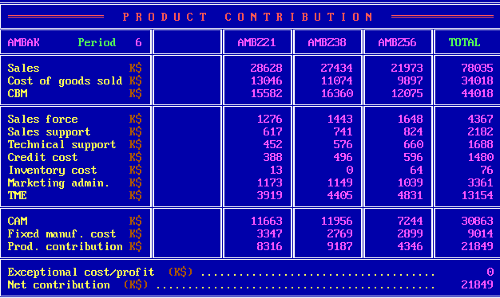
 | Z21 | Z38 | Z56 | Total
S | 28628 | 27434 | 21973 | 78035
CGS | 13046 | 11074 | 9897 | 34018
CBM | 15582 | 16360 | 12075 | 44018
SF | 1276 | 1443 | 1648 | 4367
SS | 617 | 741 | 824 | 2182
TS | 452 | 576 | 660 | 1688
CC | 388 | 496 | 596 | 1480
INV | 13 | 0 | 64 | 76
ADM | 1173 | 1149 | 1039 | 3361
TME | 3919 | 4405 | 4831 | 13154
CAM | 11663 | 11956 | 7244 | 30863
FMC | 3347 | 2769 | 2899 | 9014
PC | 8316 | 9187 | 4346 | 21849
ECP |  |  |  | 0
NC |  |  |  | 21849

D_Cumulative
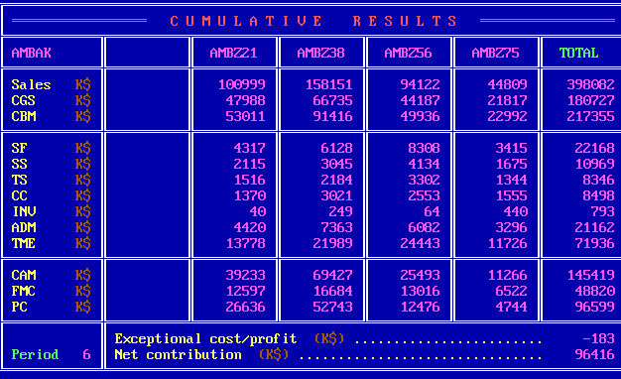
 | Z21 | Z38 | Z56 | Z75 | Total
S | 100999 | 158151 | 94122 | 44809 | 398082
CGS | 47988 | 66735 | 44187 | 21817 | 180727
CBM | 53011 | 91416 | 49936 | 22992 | 217355
SF | 4317 | 6128 | 8308 | 3415 | 22168
SS | 2115 | 3045 | 4134 | 1675 | 10969
TS | 1516 | 2184 | 3302 | 1344 | 8346
CC | 1370 | 3021 | 2553 | 1555 | 8498
INV | 40 | 249 | 64 | 440 | 793
ADM | 4420 | 7363 | 6082 | 3296 | 21162
TME | 13778 | 21989 | 24443 | 11726 | 71936
CAM | 39233 | 69427 | 25493 | 11266 | 145419
FMC | 12597 | 16684 | 13016 | 6522 | 48820
PC | 26636 | 52743 | 12476 | 4744 | 96599
ECP |  |  |  |  | -183
NC |  |  |  |  | 96416

E_ProductSales
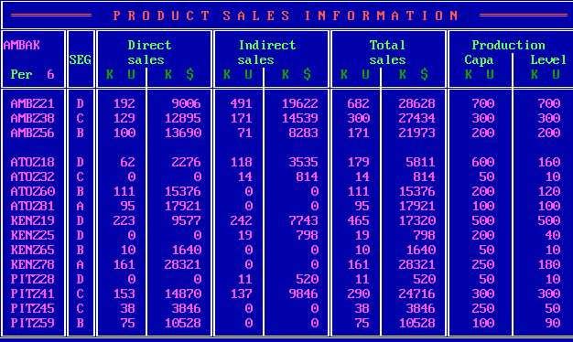
Company | Product | Seg | UDS | MDS | UIS | MIS | UTS | MTS | PC | PV
W | Z21 | D | 192 | 9006 | 491 | 19622 | 682 | 28628 | 700 | 700
W | Z38 | C | 129 | 12895 | 171 | 14539 | 300 | 27434 | 300 | 300
W | Z56 | B | 100 | 13690 | 71 | 8283 | 171 | 21973 | 200 | 200
A | Z18 | D | 62 | 2276 | 118 | 3535 | 179 | 5811 | 600 | 160
A | Z32 | C | 0 | 0 | 14 | 814 | 14 | 814 | 50 | 10
A | Z60 | B | 111 | 15376 | 0 | 0 | 111 | 15376 | 200 | 120
A | Z81 | A | 95 | 17921 | 0 | 0 | 95 | 17921 | 100 | 100
K | Z19 | D | 223 | 9577 | 242 | 7743 | 465 | 17320 | 500 | 500
K | Z25 | D | 0 | 0 | 19 | 798 | 19 | 798 | 200 | 40
K | Z65 | B | 10 | 1640 | 0 | 0 | 10 | 1640 | 50 | 10
K | Z78 | A | 161 | 28321 | 0 | 0 | 161 | 28321 | 250 | 180
P | Z28 | D | 0 | 0 | 11 | 520 | 11 | 520 | 50 | 10
P | Z41 | C | 153 | 14870 | 137 | 9846 | 290 | 24716 | 300 | 300
P | Z45 | C | 38 | 3846 | 0 | 0 | 38 | 3846 | 250 | 50
P | Z59 | B | 75 | 10528 | 0 | 0 | 75 | 10528 | 100 | 90

F_MS
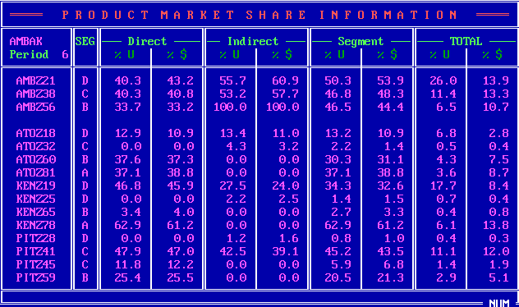
Company | Product | Seg | UDS_P | MDS_P | UIS_P | MIS_P | US_P | MS_P | UTS_P | MTS_P
W | Z21 | D | 40.3 | 43.2 | 55.7 | 60.9 | 50.3 | 53.9 | 26 | 13.9
W | Z38 | C | 40.3 | 40.8 | 53.2 | 57.7 | 46.8 | 48.3 | 11.4 | 13.3
W | Z56 | B | 33.7 | 33.2 | 100 | 100 | 46.5 | 44.4 | 6.5 | 10.7
A | Z18 | D | 12.9 | 10.9 | 13.4 | 11 | 13.2 | 10.9 | 6.8 | 2.8
A | Z32 | C | 0 | 0 | 4.3 | 3.2 | 2.2 | 1.4 | 0.5 | 0.4
A | Z60 | B | 37.6 | 37.3 | 0 | 0 | 30.3 | 31.1 | 4.3 | 7.5
A | Z81 | A | 37.1 | 38.8 | 0 | 0 | 37.1 | 38.8 | 3.6 | 8.7
K | Z19 | D | 46.8 | 45.9 | 27.5 | 24 | 34.3 | 32.6 | 17.7 | 8.4
K | Z25 | D | 0 | 0 | 2.2 | 2.5 | 1.4 | 1.5 | 0.7 | 0.4
K | Z65 | B | 3.4 | 4 | 0 | 0 | 2.7 | 3.3 | 0.4 | 0.8
K | Z78 | A | 62.9 | 61.2 | 0 | 0 | 62.9 | 61.2 | 6.1 | 13.8
P | Z28 | D | 0 | 0 | 1.2 | 1.6 | 0.8 | 1 | 0.4 | 0.3
P | Z41 | C | 47.9 | 47 | 42.5 | 39.1 | 45.2 | 43.5 | 11.1 | 12
P | Z45 | C | 11.8 | 12.2 | 0 | 0 | 5.9 | 6.8 | 1.4 | 1.9
P | Z59 | B | 25.4 | 25.5 | 0 | 0 | 20.5 | 21.3 | 2.9 | 5.1

G_ProductPosi
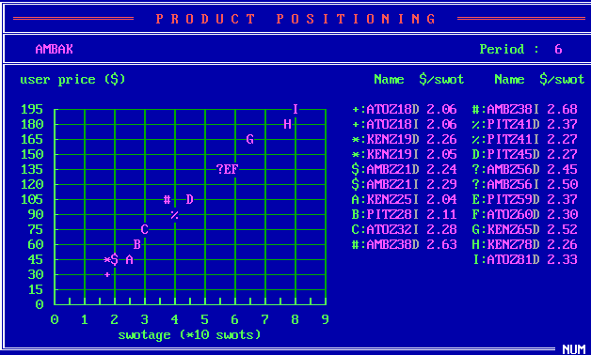
Company | Product | SM | USWOT
A | Z18 | D | 2.06
A | Z18 | I | 2.06
K | Z19 | D | 2.26
K | Z19 | I | 2.05
A | Z21 | D | 2.24
A | Z21 | I | 2.29
K | Z25 | I | 2.04
P | Z28 | I | 2.11
A | Z32 | I | 2.28
A | Z38 | D | 2.63
A | Z38 | I | 2.68
P | Z41 | D | 2.37
P | Z41 | I | 2.27
P | Z45 | D | 2.27
A | Z56 | D | 2.45
A | Z56 | I | 2.5
P | Z59 | D | 2.37
A | Z60 | D | 2.3
K | Z65 | D | 2.52
K | Z78 | D | 2.26
A | Z81 | D | 2.33

H_CompetitiveDirect
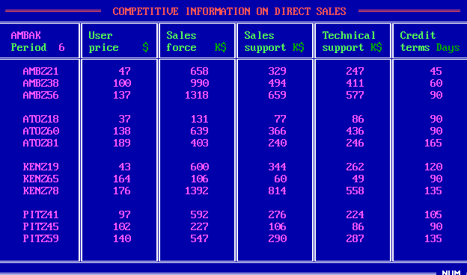
Company | Product | UP | SF | SS | TS | CT
W | Z21 | 47 | 658 | 329 | 247 | 45
W | Z38 | 100 | 990 | 494 | 411 | 60
W | Z56 | 137 | 1318 | 659 | 577 | 90
A | Z18 | 37 | 131 | 77 | 86 | 90
A | Z60 | 138 | 639 | 366 | 436 | 90
A | Z81 | 189 | 403 | 240 | 246 | 165
K | Z19 | 43 | 600 | 344 | 262 | 120
K | Z65 | 164 | 106 | 60 | 49 | 90
K | Z78 | 176 | 1392 | 814 | 558 | 135
P | Z41 | 97 | 592 | 276 | 224 | 105
P | Z45 | 102 | 227 | 106 | 86 | 90
P | Z59 | 140 | 547 | 290 | 287 | 135

I_CompetitiveIndirect
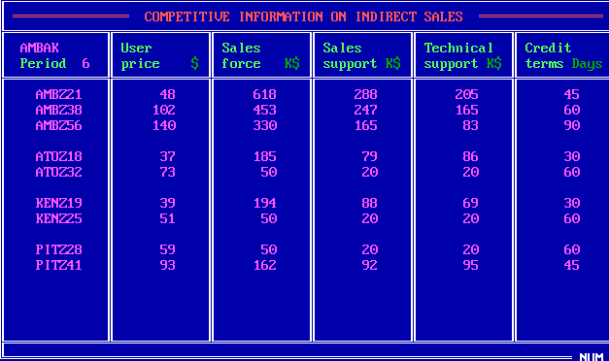
Company | Product | UP | SF | SS | TS | CT
W | Z21 | 48 | 618 | 288 | 205 | 45
W | Z38 | 102 | 453 | 247 | 165 | 60
W | Z56 | 140 | 330 | 165 | 83 | 90
A | Z18 | 37 | 185 | 79 | 86 | 30
A | Z32 | 73 | 50 | 20 | 20 | 60
K | Z19 | 39 | 194 | 88 | 69 | 30
K | Z25 | 51 | 50 | 20 | 20 | 60
P | Z28 | 59 | 50 | 20 | 20 | 60
P | Z41 | 93 | 162 | 92 | 95 | 45

J_Forecast
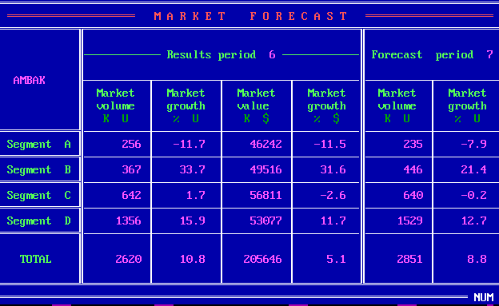
Seg | MV_6 | MVG_6 | MS_6 | MSG_6 | MV_7 | MVG_7
A | 256 | -11.7 | 46242 | -11.5 | 235 | -7.9
B | 367 | 33.7 | 49516 | 31.6 | 446 | 21.4
C | 642 | 1.7 | 56811 | -2.6 | 640 | -0.2
D | 1356 | 15.9 | 53077 | 11.7 | 1529 | 12.7
Total | 2620 | 10.8 | 205646 | 5.1 | 2851 | 8.8

K_RD
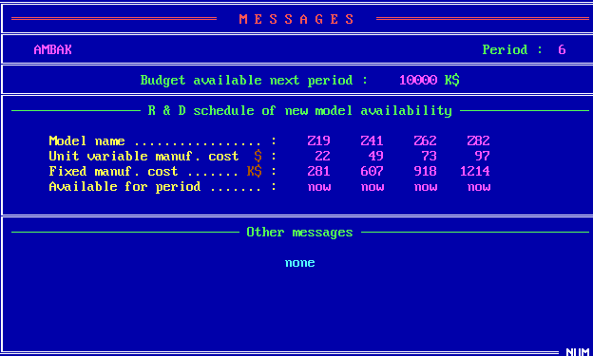
 | Z19 | Z41 | Z62 | Z82
UVMC | 22 | 49 | 73 | 97
MC | 281 | 607 | 918 | 1214
Available | now | now | now | now

Z_Projection
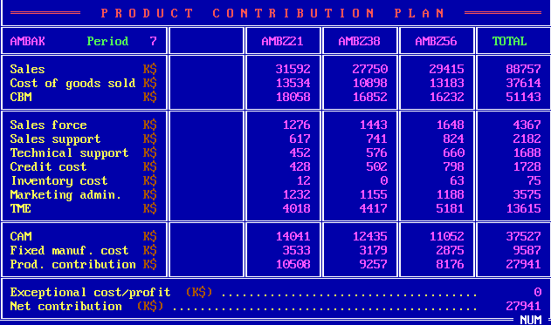
 | Z21 | Z38 | Z56 | Total
S | 31592 | 27750 | 29415 | 88757
CGS | 13534 | 10898 | 13183 | 37614
CBM | 18058 | 16852 | 16232 | 51143
SF | 1276 | 1443 | 1648 | 4367
SS | 617 | 741 | 824 | 2182
TS | 452 | 576 | 660 | 1688
CC | 428 | 502 | 798 | 1728
INV | 12 | 0 | 63 | 75
ADM | 1232 | 1155 | 1188 | 3575
TME | 4018 | 4417 | 5181 | 13615
CAM | 14041 | 12435 | 11052 | 37527
FMC | 3533 | 3179 | 2875 | 9587
PC | 10508 | 9257 | 8176 | 27941
ECP |  |  |  | 0
NC |  |  |  | 27941

